상품제안서
농장의 사과 배 혼합세트 3호 (사과4과 배3과 2.8kg내외) 면세 | 상품코드: F31906

 |  |  |  |  |  |  | 02-412-0044 | www.easy1.co.kr
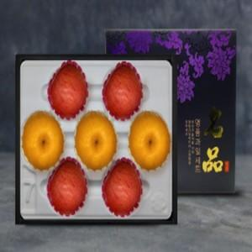

【상세/제작정보】

【인쇄/포장옵션】 | / 포장불가능

【공급단가】 | 수량 | 50~ | 100~ | 500~ | 1,000~ | 2,000~
*VAT별도 | 단가 | 47,500원 | 46,740원 | 45,600원 | 44,460원 | 43,700원

【상품 URL】 | https://dev.easy1.co.kr:443/src/goods_detail.php?gdno=31906

